1.รวม
 |  | โครงการภายใต้เป้าหมายแผนแม่บทย่อย: 180501 คนไทยมีคุณลักษณะและพฤติกรรมที่พึงประสงค์ด้านสิ่งแวดล้อมและคุณภาพชีวิตที่ดี
กรุณา Log in เข้าระบบ eMENSCR ก่อนดำเนินการ Click ที่ link โครงการนั้น ๆ
หมายเหตุ : หากไม่ Login จะไม่สามารถดูรายละเอียดโครงการได้
โครงการที่ปรากฎเป็นโครงการที่ผ่านการอนุมัติจากผู้บริหาร (M7) ของหน่วยงานเท่านั้น (ข้อมูล ณ เดือนมิถุนายน 2566)

องค์ประกอบ | ปัจจัย | ชื่อโครงการ / การดำเนินงาน | ปีงบประมาณ | วันที่เริ่มต้นโครงการ | วันที่สิ้นสุดโครงการ | หน่วยงานระดับกองหรือเทียบเท่า | หน่วยงานระดับกรมหรือเทียบเท่า | หน่วยงานระดับกระทรวงหรือเทียบเท่า | ประเภทโครงการ
180501V01 | 180501V01F01 | ความปลอดภัยและอาชีวอนามัยของประเทศไทย (Safety Thailand) ภาคอุตสาหกรรม | 2561 | มกราคม 2561 | ตุลาคม 2561 | กองยุทธศาสตร์และแผนงาน | กรมโรงงานอุตสาหกรรม | กระทรวงอุตสาหกรรม
180501V01 | 180501V01F01 | โครงการค่าย “เยาวชน...รักษ์พงไพร เฉลิมพระเกียรติ 60 พรรษา สมเด็จพระเทพรัตนราชสุดาฯ สยามบรมราชกุมารี” | 2562 | ตุลาคม 2561 | กันยายน 2562 | สำนักพัฒนานวัตกรรมการจัดการศึกษา | สำนักงานคณะกรรมการการศึกษาขั้นพื้นฐาน | กระทรวงศึกษาธิการ
180501V01 | 180501V01F01 | โครงการเติมน้ำใต้ดินระดับตื้น | 2563 | มีนาคม 2563 | กันยายน 2565 | สำนักอนุรักษ์และฟื้นฟูทรัพยากรน้ำบาดาล | กรมทรัพยากรน้ำบาดาล | กระทรวงทรัพยากรธรรมชาติและสิ่งแวดล้อม
180501V01 | 180501V01F01 | โครงการของศูนย์ธรรมชาติวิทยาดอยสุเทพเฉลิมพระเกียรติฯ | 2563 | ตุลาคม 2562 | กันยายน 2563 | คณะวิทยาศาสตร์ | มหาวิทยาลัยเชียงใหม่ | กระทรวงการอุดมศึกษา วิทยาศาสตร์ วิจัยและนวัตกรรม
180501V01 | 180501V01F01 | โครงการสร้างจิตสำนึกและความรู้ในการผลิตและบริโภคที่เป็นมิตรกับสิ่งแวดล้อม | 2563 | ตุลาคม 2562 | กันยายน 2563 | สำนักพัฒนานวัตกรรมการจัดการศึกษา | สำนักงานคณะกรรมการการศึกษาขั้นพื้นฐาน | กระทรวงศึกษาธิการ
180501V01 | 180501V01F01 | พัฒนาศักยภาพเครือข่ายอาสาสมัครพิทักษ์ทรัพยากรธรรมชาติและสิ่งแวดล้อมหมู่บ้าน (ทสม.) เพื่่อรองรับการพัฒนาเขตเศรษฐกิจพิเศษ จังหวัดสระแก้ว | 2563 | ตุลาคม 2562 | กันยายน 2563 | สำนักงานทรัพยากรธรรมชาติและสิ่งแวดล้อมจังหวัด สระแก้ว | สำนักงานปลัดกระทรวงทรัพยากรธรรมชาติและสิ่งแวดล้อม | กระทรวงทรัพยากรธรรมชาติและสิ่งแวดล้อม
180501V01 | 180501V01F01 | โครงการค่ายเยาวชนรักษ์พงไพร | 2563 | ตุลาคม 2562 | กันยายน 2563 | สำนักพัฒนานวัตกรรมการจัดการศึกษา | สำนักงานคณะกรรมการการศึกษาขั้นพื้นฐาน | กระทรวงศึกษาธิการ
180501V01 | 180501V01F01 | โครงการสร้างจิิตสำนึกและความรู้ในการผลิตและบริโภคที่เป็นมิตรกับสิ่งแวดล้อม | 2563 | เมษายน 2563 | กันยายน 2563 | สำนักงานเขตพื้นที่การศึกษามัธยมศึกษา เขต 6 (ฉะเชิงเทรา-สมุทรปราการ) | สำนักงานคณะกรรมการการศึกษาขั้นพื้นฐาน | กระทรวงศึกษาธิการ
180501V01 | 180501V01F01 | การจัดการศึกษาเพื่อเสริมสร้างคุณภาพชีวิตที่เป็นมิตรกับสิ่งแวดล้อมตามหลักปรัชญาเศรษฐกิจพอเพียง ประจำปีงบประมาณ 2563 | 2563 | ตุลาคม 2562 | กันยายน 2563 | สำนักงานเขตพื้นที่การศึกษาประถมศึกษากาฬสินธุ์ เขต 1 | สำนักงานคณะกรรมการการศึกษาขั้นพื้นฐาน | กระทรวงศึกษาธิการ
180501V01 | 180501V01F01 | สร้างจิตสำนึกในการอนุรักษ์พลังงาน สพม.3 ประจำปี 2563 | 2563 | พฤศจิกายน 2562 | เมษายน 2563 | สำนักงานเขตพื้นที่การศึกษามัธยมศึกษา เขต 3 (นนทบุรี-พระนครศรีอยุธยา) | สำนักงานคณะกรรมการการศึกษาขั้นพื้นฐาน | กระทรวงศึกษาธิการ
180501V01 | 180501V01F01 | โครงการสร้างจิตสำนึกและความรู้ในการผลิตและบริโภคที่เป็นมิตรกับสิ่งแวดล้อม | 2563 | ตุลาคม 2562 | กันยายน 2563 | สำนักงานเขตพื้นที่การศึกษาประถมศึกษาเชียงใหม่ เขต 1 | สำนักงานคณะกรรมการการศึกษาขั้นพื้นฐาน | กระทรวงศึกษาธิการ
180501V01 | 180501V01F01 | โครงการศึกษาจัดทำแผนแม่บทพื้นที่เติมน้ำทั่วประเทศ | 2564 | ตุลาคม 2563 | กันยายน 2564 | สำนักอนุรักษ์และฟื้นฟูทรัพยากรน้ำบาดาล | กรมทรัพยากรน้ำบาดาล | กระทรวงทรัพยากรธรรมชาติและสิ่งแวดล้อม
180501V01 | 180501V01F01 | โครงการอนุรักษ์ ฟื้นฟู ทรัพยากรธรรมชาติและสิ่งแวดล้อม เพื่อการพัฒนาสู่เมืองที่เป็นมิตรกับสิ่งแวดล้อมอย่างยั่งยืน กิจกรรม ป้องกันเเละเเก้ไขปัญหาหมอกควันเเละไฟป่าจังหวัดลำพูน | 2564 | พฤศจิกายน 2563 | กันยายน 2564 | สำนักงานทรัพยากรธรรมชาติและสิ่งแวดล้อมจังหวัด ลำพูน | สำนักงานปลัดกระทรวงทรัพยากรธรรมชาติและสิ่งแวดล้อม | กระทรวงทรัพยากรธรรมชาติและสิ่งแวดล้อม
180501V01 | 180501V01F01 | เรียนรู้พฤกษศาสตร์เพื่อการอนุรักษ์ | 2564 | กุมภาพันธ์ 2564 | กันยายน 2564 | สำนักงานเขตพื้นที่การศึกษาประถมศึกษาปราจีนบุรี เขต 1 | สำนักงานคณะกรรมการการศึกษาขั้นพื้นฐาน | กระทรวงศึกษาธิการ
180501V01 | 180501V01F01 | ค่าย “เยาวชน...รักษ์พงไพร เฉลิมพระเกียรติ ๖๐ พรรษา สมเด็จพระเทพรัตนราชสุดาฯ สยามบรมราชกุมารี” ประจำปี ๒๕๖๔ | 2564 | มิถุนายน 2564 | กันยายน 2564 | สำนักงานเขตพื้นที่การศึกษาประถมศึกษาจันทบุรี เขต 2 | สำนักงานคณะกรรมการการศึกษาขั้นพื้นฐาน | กระทรวงศึกษาธิการ
180501V01 | 180501V01F01 | ขับเคลื่อนการดำเนินงานสวนพฤกษศาสตร์โรงเรียน ในโครงการอนุรักษ์พันธุกรรมพืช อันเนื่องมาจากพระราชดำริ สมเด็จพระเทพรัตนราชสุดาฯ สยามบรมราชกุมารี ประจำปีงบประมาณ พ.ศ.2565 | 2565 | ธันวาคม 2564 | กันยายน 2565 | สำนักงานศึกษาธิการจังหวัดสระบุรี | สำนักงานปลัดกระทรวงศึกษาธิการ | กระทรวงศึกษาธิการ
180501V01 | 180501V01F01 | ค่าย "เยาวชนรักษ์พงไพรเฉลิมพระเกียรติ 60 พรรษา สมเด็จพระเทพรัตนราชสุดาฯ สยามบรมราชกุมารี ประจำปี 2565 | 2565 | ตุลาคม 2564 | กันยายน 2565 | สำนักงานเขตพื้นที่การศึกษาประถมศึกษาน่าน เขต 1 | สำนักงานคณะกรรมการการศึกษาขั้นพื้นฐาน | กระทรวงศึกษาธิการ
180501V01 | 180501V01F01 | ค่าย “เยาวชน...รักษ์พงไพร เฉลิมพระเกียรติ ๖๐ พรรษา สมเด็จพระเทพรัตนราชสุดาฯ สยามบรมราชกุมารี” ประจำปี ๒๕๖๕ | 2565 | กรกฎาคม 2565 | กันยายน 2565 | สำนักงานเขตพื้นที่การศึกษาประถมศึกษาจันทบุรี เขต 2 | สำนักงานคณะกรรมการการศึกษาขั้นพื้นฐาน | กระทรวงศึกษาธิการ
180501V01 | 180501V01F01 | โครงการพัฒนานักออกแบบนวัตกรรมด้านพลังงาน รุ่นเยาว์ (The Young Energy Designer) | 2566 | พฤศจิกายน 2565 | พฤศจิกายน 2566 | สำนักถ่ายทอดและเผยแพร่เทคโนโลยี | กรมพัฒนาพลังงานทดแทนและอนุรักษ์พลังงาน | กระทรวงพลังงาน
180501V01 | 180501V01F01 | ประชุมสัมมนาเชิงปฏิบัติการของเครือข่ายเชิงพื้นที่ (Rakpongprai Network : RN) เพื่อการการพัฒนา ภาคเหนือ กลุ่มที่ 1 ค่าย “เยาวชน..... รักษ์พงไพร เฉลิมพระเกียรติ 60 พรรษา สมเด็จพระเทพรัตนราชสุดา ฯ สยามบรมราชกุมารี” สู่ความยั่งยืน ประจำปี 2565 | 2566 | กรกฎาคม 2565 | กันยายน 2565 | สำนักงานเขตพื้นที่การศึกษาประถมศึกษาน่าน เขต 2 | สำนักงานคณะกรรมการการศึกษาขั้นพื้นฐาน | กระทรวงศึกษาธิการ
180501V01 | 180501V01F01 | โครงการพัฒนานักออกแบบนวัตกรรมด้านพลังงาน รุ่นเยาว์ (The Young Energy Designer) | 2566 | พฤศจิกายน 2565 | พฤศจิกายน 2566 | สำนักถ่ายทอดและเผยแพร่เทคโนโลยี | กรมพัฒนาพลังงานทดแทนและอนุรักษ์พลังงาน | กระทรวงพลังงาน
180501V01 | 180501V01F01 | ประชุมสัมมนาเชิงปฏิบัติการของเครือข่ายเชิงพื้นที่ (Rakpongprai Network : RN) เพื่อการการพัฒนา ภาคเหนือ กลุ่มที่ 1 ค่าย “เยาวชน..... รักษ์พงไพร เฉลิมพระเกียรติ 60 พรรษา สมเด็จพระเทพรัตนราชสุดา ฯ สยามบรมราชกุมารี” สู่ความยั่งยืน ประจำปี 2565 | 2566 | กรกฎาคม 2565 | กันยายน 2565 | สำนักงานเขตพื้นที่การศึกษาประถมศึกษาน่าน เขต 2 | สำนักงานคณะกรรมการการศึกษาขั้นพื้นฐาน | กระทรวงศึกษาธิการ
180501V01 | 180501V01F01 | รัก สพม.แพร่ รักษ์สิ่งแวดล้อม | 2565 | ตุลาคม 2564 | กันยายน 2565 | สำนักงานเขตพื้นที่การศึกษามัธยมศึกษาแพร่ | สำนักงานคณะกรรมการการศึกษาขั้นพื้นฐาน | กระทรวงศึกษาธิการ
180501V01 | 180501V01F01 | สิ่งแวดล้อมศึกษาเพื่อการพัฒนาที่ยั่งยืน | 2565 | มกราคม 2565 | กันยายน 2565 | สำนักงานเขตพื้นที่การศึกษาประถมศึกษาสุโขทัย เขต 1 | สำนักงานคณะกรรมการการศึกษาขั้นพื้นฐาน | กระทรวงศึกษาธิการ
180501V01 | 180501V01F02 | เมืองสิ่งแวดล้อมยั่งยืน | 2561 | ตุลาคม 2560 | กันยายน 2564 | สำนักส่งเสริมการมีส่วนร่วมของประชาชน | กรมส่งเสริมคุณภาพสิ่งแวดล้อม | กระทรวงทรัพยากรธรรมชาติและสิ่งแวดล้อม
180501V01 | 180501V01F02 | โครงการศึกษาถอดบทเรียนการดำเนินงานตามโครงการเครือข่ายเยาวชนปฏิบัติการเพิ่มความปลอดภัยทางถนนจากสถานศึกษาสู่ชุมชน “YOURS Network” | 2561 | กันยายน 2561 | กุมภาพันธ์ 2562 | สำนักมาตรฐานงานทะเบียนและภาษีรถ | กรมการขนส่งทางบก | กระทรวงคมนาคม
180501V01 | 180501V01F02 | โครงการการปลูกจิตสำนึกทางด้านการอนุรักษ์พลังงานและสิ่งแวดล้อมในมหาวิทยาลัยเทคโนโลยีราชมงคลธัญบุรี | 2562 | กรกฎาคม 2562 | กรกฎาคม 2562 | กองอาคารสถานที่ | มหาวิทยาลัยเทคโนโลยีราชมงคลธัญบุรี | กระทรวงการอุดมศึกษา วิทยาศาสตร์ วิจัยและนวัตกรรม
180501V01 | 180501V01F02 | โครงการการสร้างจิตสำนึกและความรู้ในการผลิตและบริโภคที่เป็นมิตร กับสิ่งแวดล้อม | 2562 | ตุลาคม 2561 | กันยายน 2562 | สำนักพัฒนานวัตกรรมการจัดการศึกษา | สำนักงานคณะกรรมการการศึกษาขั้นพื้นฐาน | กระทรวงศึกษาธิการ
180501V01 | 180501V01F02 | อนุรักษ์พันธุกรรมพืชและอนุรักษ์ฟื้นฟูทรัพยากรป่าไม้ | 2563 | ตุลาคม 2562 | กันยายน 2563 | สำนักงานทรัพยากรธรรมชาติและสิ่งแวดล้อมจังหวัด พัทลุง | สำนักงานปลัดกระทรวงทรัพยากรธรรมชาติและสิ่งแวดล้อม | กระทรวงทรัพยากรธรรมชาติและสิ่งแวดล้อม
180501V01 | 180501V01F02 | หนองบัวลำภูอนุรักษ์และพิทักษ์พันธุกรรมพืช | 2563 | ตุลาคม 2562 | กันยายน 2563 | สำนักงานศึกษาธิการจังหวัดหนองบัวลำภู | สำนักงานปลัดกระทรวงศึกษาธิการ | กระทรวงศึกษาธิการ
180501V01 | 180501V01F02 | โครงการป้องกันและปราบปรามการตัดไม้ทำลายป่าระดับจังหวัด | 2563 | เมษายน 2563 | กันยายน 2563 | สำนักงานทรัพยากรธรรมชาติและสิ่งแวดล้อมจังหวัด ระยอง | สำนักงานปลัดกระทรวงทรัพยากรธรรมชาติและสิ่งแวดล้อม | กระทรวงทรัพยากรธรรมชาติและสิ่งแวดล้อม
...

2.เรียง VC
โครงการภายใต้เป้าหมายแผนแม่บทย่อย: 180501 คนไทยมีคุณลักษณะและพฤติกรรมที่พึงประสงค์ด้านสิ่งแวดล้อมและคุณภาพชีวิตที่ดี
กรุณา Log in เข้าระบบ eMENSCR ก่อนดำเนินการ Click ที่ link โครงการนั้น ๆ
หมายเหตุ : หากไม่ Login จะไม่สามารถดูรายละเอียดโครงการได้
โครงการที่ปรากฎเป็นโครงการที่ผ่านการอนุมัติจากผู้บริหาร (M7) ของหน่วยงานเท่านั้น (ข้อมูล ณ เดือนมิถุนายน 2566)

ชื่อโครงการ / การดำเนินงาน | ปีงบประมาณ | วันที่เริ่มต้นโครงการ | วันที่สิ้นสุดโครงการ | หน่วยงานระดับกองหรือเทียบเท่า | หน่วยงานระดับกรมหรือเทียบเท่า | หน่วยงานระดับกระทรวงหรือเทียบเท่า | ประเภทโครงการ | องค์ประกอบ | ปัจจัย
โครงการพัฒนาและเพิ่มประสิทธิภาพกระบวนการการประเมินผลกระทบสิ่งแวดล้อม | 2561 | ตุลาคม 2560 | กันยายน 2562 | กองพัฒนาระบบวิเคราะห์ผลกระทบสิ่งแวดล้อม | สำนักงานนโยบายและแผนทรัพยากรธรรมชาติและสิ่งแวดล้อม | กระทรวงทรัพยากรธรรมชาติและสิ่งแวดล้อม |  | 180501V04 | 180501V04F01
ความปลอดภัยและอาชีวอนามัยของประเทศไทย (Safety Thailand) ภาคอุตสาหกรรม | 2561 | มกราคม 2561 | ตุลาคม 2561 | กองยุทธศาสตร์และแผนงาน | กรมโรงงานอุตสาหกรรม | กระทรวงอุตสาหกรรม |  | 180501V01 | 180501V01F01
จัดทำรายงานสถานการณ์คุณภาพสิ่งแวดล้อมประจำปี | 2561 | มกราคม 2561 | กรกฎาคม 2565 | กองติดตามประเมินผลสิ่งแวดล้อม | สำนักงานนโยบายและแผนทรัพยากรธรรมชาติและสิ่งแวดล้อม | กระทรวงทรัพยากรธรรมชาติและสิ่งแวดล้อม |  | 180501V04 | 180501V04F02
โครงการเพิ่มประสิทธิภาพการบริหารจัดการที่ดินและทรัพยากรดินของประเทศ | 2561 | มกราคม 2561 | ตุลาคม 2562 | กองบริหารจัดการที่ดิน | สำนักงานนโยบายและแผนทรัพยากรธรรมชาติและสิ่งแวดล้อม | กระทรวงทรัพยากรธรรมชาติและสิ่งแวดล้อม |  | 180501V03 | 180501V03F01
โครงการบริหารจัดการพื้นที่คุ้มครองสิ่งแวดล้อมเพื่อการพัฒนาที่ยั่งยืน ปี2561-2565 | 2561 | ตุลาคม 2560 | กันยายน 2565 | กองสิ่งแวดล้อมชุมชนและพื่นที่เฉพาะ | สำนักงานนโยบายและแผนทรัพยากรธรรมชาติและสิ่งแวดล้อม | กระทรวงทรัพยากรธรรมชาติและสิ่งแวดล้อม |  | 180501V02 | 180501V02F01
เมืองสิ่งแวดล้อมยั่งยืน | 2561 | ตุลาคม 2560 | กันยายน 2564 | สำนักส่งเสริมการมีส่วนร่วมของประชาชน | กรมส่งเสริมคุณภาพสิ่งแวดล้อม | กระทรวงทรัพยากรธรรมชาติและสิ่งแวดล้อม |  | 180501V01 | 180501V01F02
โครงการเพิ่มประสิทธิภาพการบริหารจัดการทรัพยากรธรรมชาติและสิ่งแวดล้อม | 2561 | ตุลาคม 2560 | กันยายน 2562 | กองวิเคราะห์ผลกระทบสิ่งแวดล้อม | สำนักงานนโยบายและแผนทรัพยากรธรรมชาติและสิ่งแวดล้อม | กระทรวงทรัพยากรธรรมชาติและสิ่งแวดล้อม |  | 180501V03 | 180501V03F01
โครงการพัฒนาระบบเตือนภัยพิบัติทางธรรมชาติ | 2561 | ตุลาคม 2560 | กันยายน 2561 | กองบริการดิจิทัลอุตุนิยมวิทยา | กรมอุตุนิยมวิทยา | กระทรวงดิจิทัลเพื่อเศรษฐกิจและสังคม |  | 180501V02 | 180501V02F02
...

3.Pivot VC
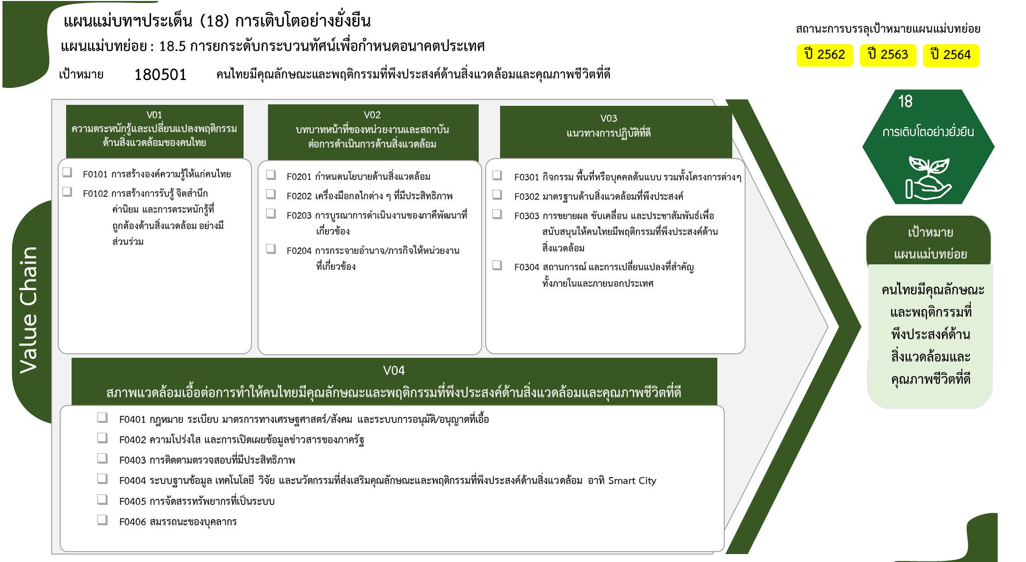
...
2562 | 2563 | 2564 | 2565 | 2566 | รวมจำนวนโครงการทั้งหมด
3 | 35 | 25 | 19 | 10 | 95
1 | 9 | 4 | 5 | 4 | 24
2 | 26 | 21 | 14 | 6 | 71
13 โครงการ
2 | 4 | 12 | 9 | 1 | 30
24 โครงการ
7 โครงการ
7 โครงการ
7 โครงการ
 |  | 4 | 1 | 1 | 7
1 | 2 | 1 | 2 |  | 7
71 โครงการ
12 โครงการ
12 โครงการ
1 | 2 | 5 | 4 |  | 12
4 โครงการ
1 โครงการ
 |  | 2 | 2 |  | 4
4 | 17 | 5 | 2 | 3 | 33
 | 7 |  | 1 | 3 | 13
2 | 2 | 2 | 1 |  | 7
2 | 7 | 3 |  |  | 12
8 โครงการ
 | 1 |  |  |  | 1
3 โครงการ
2 โครงการ
รวมทั้งสิ้น 206 โครงการ
3 | 13 | 7 | 18 | 4 | 48
4 โครงการ
 | 2 | 2 | 2 |  | 8
9 โครงการ
22 โครงการ
 |  |  | 1 |  | 2
1 | 2 |  |  |  | 3
 | 1 | 1 |  | 2 | 4
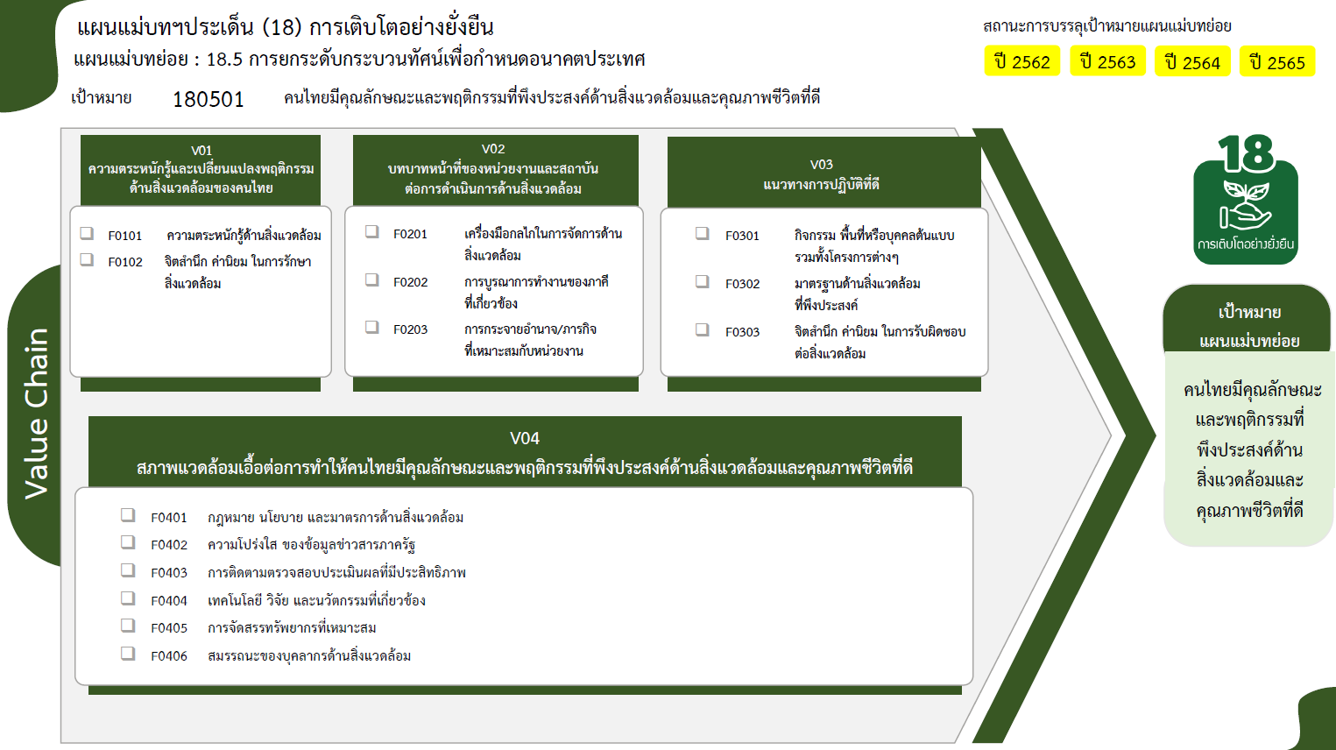
1 | 5 | 3 | 13 |  | 22
1 | 3 | 1 | 2 | 2 | 9
12 | 69 | 49 | 48 | 18 | 206

24 โครงการ
7 โครงการ
13 โครงการ
71 โครงการ
12 โครงการ
7 โครงการ
4 โครงการ
12 โครงการ

15 โครงการ
2 โครงการ
3 โครงการ
5 โครงการ
22 โครงการ
9 โครงการ
รวมทั้งสิ้น 206 โครงการ

